Выводы
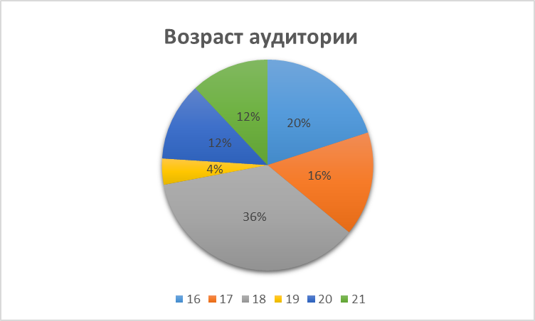
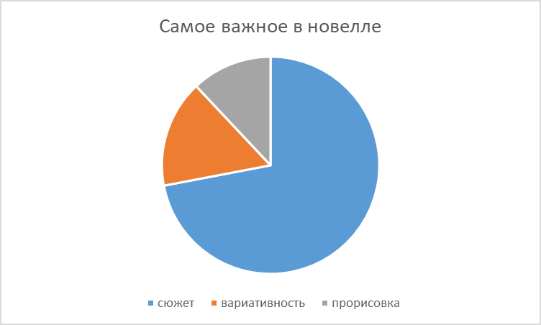
из 47 опрошенных интересуются айти 26 человек.
 |  | Про сюжет: опрошенные представляют новеллу в поджанре киберпанк, технологический сингулярность, с неожиданной развязкой.
 |  | Технологическая сингулярность - гипотетический момент в будущем, когда технологическое развитие становится в принципе неуправляемым и необратимым, что порождает радикальные изменения характера человеческой цивилизации.

Судя из опроса наша аудитория - люди 16-18 лет, учащиеся 1-2 курса университета/колледжа | Исходя из опроса подавляющее большинство предпочитают интересный сюжет, нежели качественную прорисовку или большую вариативность.
из них 50% предпочитают узнавать информацию быстро и 50% предпочитают постепенно, из этого можем сделать вывод, что журнал для информации о профессии было хорошим решением, посколько такой формат подходит для 2-х типов. | Из 26 человек 93% хотели бы, чтобы сюжет был наполнен разными событиями, поскольку считают, что так можно больше погрузиться в игру.
 | Из 26 опрошенных 93% хотели бы пройти новеллу с придуманным нами сюжетом.
 | 86% хотели бы погрузиться в процесс создания ИИ.
 | Также 34% еще не определились с профессией.

